SOMMAIRE
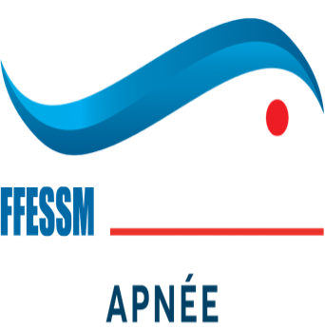
 |  | FORMATIONS SAISON 2021-2022

 |  |  | Etat des formations programmée en date du : | 2022-03-08
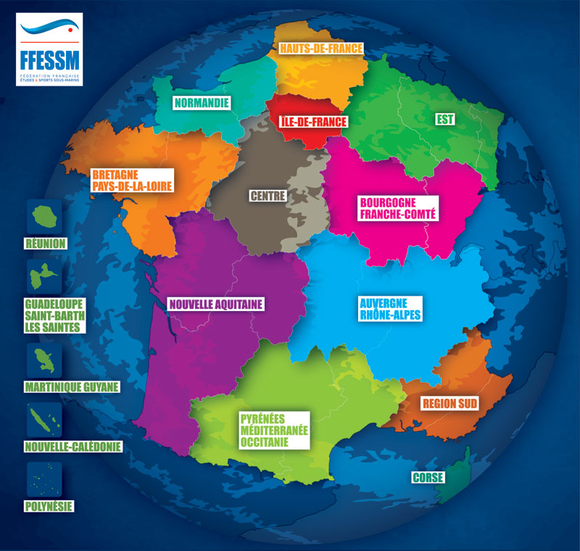

CRA | AURA
 | BFC
 | Bretagne-Pays de la Loire
 | Centre
 | Corse
 | CSNA
 | Grand EST
 | Pays Normand
 | Occitanie
 | Hauts-de-France
 | Ile de France
 | Région Sud
 | Réunion
 | Martinique-Guyane
 | Guadeloupe-StBarth-Les Saintes
 | Nouvelle Caledonie
 | Polynésie

SCA/SCIA | Lanzarote

CRA AURA
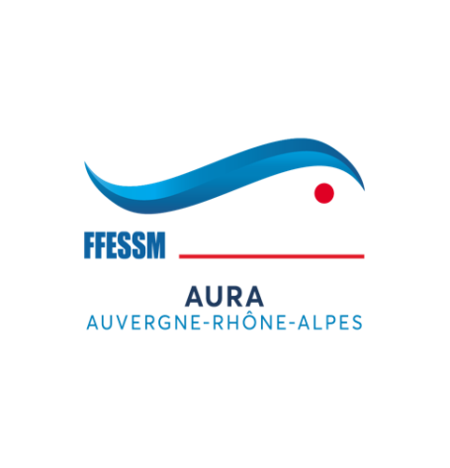

 | FORMATIONS SAISON 2021-2022

Formations INITIATEUR-ENTRAINEUR |  | Contacts | Resp. de la formation
Examen final IE:

Formation MONITEUR-ENTRAINEUR de 1° |  | Contacts | Resp. de la formation
Examen final MEF1°:

Formation APNEISTE EXPERT EN EAU LIBRE |  | Contacts | Resp. de la formation
Formation théorique AEEL:

CRA BFC
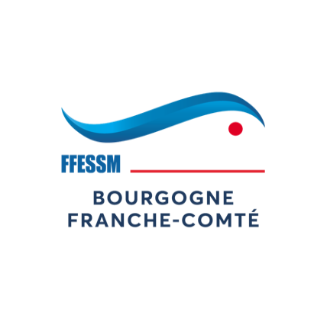

 | FORMATIONS SAISON 2021-2022

Formations INITIATEUR-ENTRAINEUR |  | Contacts | Resp. de la formation
Stage initial IE

Formation MONITEUR-ENTRAINEUR de 1° |  | Contacts | Resp. de la formation
Stage initial MEF1°:

Formation APNEISTE EXPERT EN EAU LIBRE |  | Contacts | Resp. de la formation
Formation théorique AEEL:

CRA Bretagne-Pays de la Loire
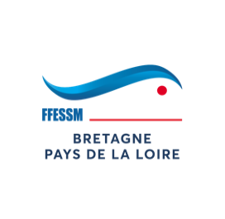
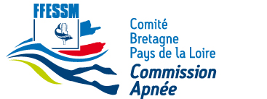
 | FORMATIONS SAISON 2021-2022

Formations INITIATEUR-ENTRAINEUR
Stage initial IE: |  | Contacts | Resp. de la formation
6 et 14 novembre 2021

Examen final IE:
Date à fixer

Formation MONITEUR-ENTRAINEUR de 1°
Stage initial MEF1°: |  | Contacts | Resp. de la formation
12 et 19 décembre 2021 |  | glenn.vitry@free.fr | Glenn Vitry

Examen final MEF1°: |  | Contacts | Resp. de la formation

Formation MONITEUR-ENTRAINEUR de 2°
Stage initial MEF2°: |  | Contacts | Resp. de la formation
France

Examen final MEF2°: |  | Contacts | Resp. de la formation
France

Formation APNEISTE EXPERT EN EAU LIBRE
Stage initial AEEL: |  | Contacts | Resp. de la formation

Examen final AEEL: |  | Contacts | Resp. de la formation

Formation GUIDE DE RANDONNEE SUBAQUATIQUE
Stage et examen: |  | Contacts | Resp. de la formation

Formation JUGES FEDERAL APNEE 1°

 |  | Contacts | Resp. de la formation
29/01/2022 à Brest |  | oe.grenier@gmail.com | Olivier Grenier
05/03/2022 à Angers |  | angevinalain@gmail.com

Formation EH1 Apnée
Stage : |  | Contacts | Resp. de la formation
Mars à préciser |  | contact@sebastienleon.com | Sébastien Léon

CRA Centre
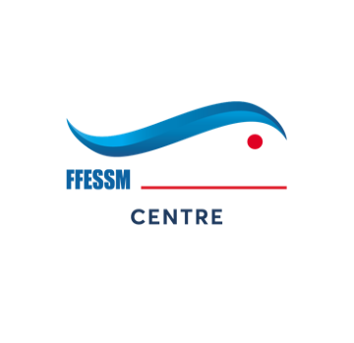

FORMATIONS SAISON 2021-2022

Formations INITIATEUR-ENTRAINEUR
Stage initial IE: |  | Contacts | Resp. de la formation
14 et 15 Janvier 2022 à Chambray les Tours (37)

Examen final IE:
mi Octobre 2022 (date à définir)

Formation MONITEUR-ENTRAINEUR de 1°
Stage initial MEF1°: |  | Contacts | Resp. de la formation
Nov ou Décembre 2022 (date à définir)

Examen final MEF1°: |  | Contacts | Resp. de la formation

Formation MONITEUR-ENTRAINEUR de 2°
Stage initial MEF2°: |  | Contacts | Resp. de la formation

Examen final MEF2°: | à définir | Contacts | Resp. de la formation

Formation APNEISTE EXPERT EN EAU LIBRE
Stage initial AEEL: |  | Contacts | Resp. de la formation

Examen final AEEL: |  | Contacts | Resp. de la formation

Formation GUIDE DE RANDONNEE SUBAQUATIQUE
Stage et examen: |  | Contacts | Resp. de la formation

Formation JUGES FEDERAL APNEE 1°

 |  | Contacts | Resp. de la formation
12 et 13/03/2022 à St Cyr sur Loire (37)

CRA Corse


 | FORMATIONS SAISON 2021-2022

Formations INITIATEUR-ENTRAINEUR
Stage initial IE: |  | Contacts | Resp. de la formation

Examen final IE:

Formation MONITEUR-ENTRAINEUR de 1°
Stage initial MEF1°: |  | Contacts | Resp. de la formation
11 et 12 decembre 2021 |  |  | Chantal Steiner

Examen final MEF1°: | A déterminer | Contacts | Resp. de la formation

Formation MONITEUR-ENTRAINEUR de 2°
Stage initial MEF2°: |  | Contacts | Resp. de la formation
France

Examen final MEF2°: | à définir | Contacts | Resp. de la formation
France | date bientôt connue

Formation APNEISTE EXPERT EN EAU LIBRE
Stage initial AEEL: |  | Contacts | Resp. de la formation

Examen final AEEL: |  | Contacts | Resp. de la formation

Formation GUIDE DE RANDONNEE SUBAQUATIQUE
Stage et examen: |  | Contacts | Resp. de la formation

Formation JUGES FEDERAL APNEE 1°

 |  | Contacts | Resp. de la formation
19 Mars 2022 à Ajaccio

CRA CSNA
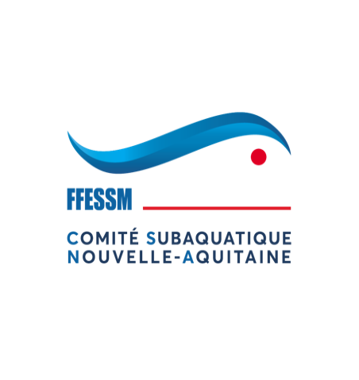

 | FORMATIONS SAISON 2021-2022

Formations INITIATEUR-ENTRAINEUR
Stage initial IE: |  | Contacts | Resp. de la formation
4 & 5 décembre à Artigues (33) |  | apneemanu@gmail.com | Emmanuel Cecco

Examen final IE:
28/11/2021 à Bordeaux |  | apneemanu@gmail.com | Emmanuel Cecco

Formation MONITEUR-ENTRAINEUR de 1°
Stage initial MEF1°: |  | Contacts | Resp. de la formation
22 et 23 octobre 2022 à Bordeaux |  | apneemanu@gmail.com | Emmanuel Cecco

Examen final MEF1°: |  | Contacts | Resp. de la formation
2 et 3 octobre 2021 à Bordeaux |  | apneemanu@gmail.com | Emmanuel Cecco

Formation MONITEUR-ENTRAINEUR de 2°
Stage initial MEF2°: |  | Contacts | Resp. de la formation
France

Examen final MEF2°: | à définir | Contacts | Resp. de la formation
France | date bientôt connue

Formation APNEISTE EXPERT EN EAU LIBRE
Stage initial AEEL: |  | Contacts | Resp. de la formation
20/01/2210 et 31 mars à Artigues + Séances en visio |  | apneemanu@gmail.com | Emmanuel Cecco

Examen final AEEL: |  | Contacts | Resp. de la formation

Formation GUIDE DE RANDONNEE SUBAQUATIQUE
Stage et examen: |  | Contacts | Resp. de la formation

Formation JUGES FEDERAL APNEE 1°

 |  | Contacts | Resp. de la formation
19/03/2022 à Bordeaux

CRA Grand Est


 | FORMATIONS SAISON 2021-2022

Formations INITIATEUR-ENTRAINEUR
Stage initial IE: | Présentiel | Contacts | Resp. de la formation
GE | Mulhouse les 13-14 novembre 2021 | Manu SIRAUD (MEF2°s) | Arnaud PONCHE et Olivia FRICKER
 |  | manu.siraud@bbox.fr | olivia.fricker@orange.fr

Examen final IE: | Erzange-Sérémange (57) | Contacts | Resp. de l'examen
GE | 14-May-22 | Jean-Michel DEDIEU | Michel FUCHS (IRA) / Pascale AUBRY
 |  | jmdedieu52@aol.com manu.siraud@bbox.fr | mfuchs@etn.fr aubrypascale@gmail.com

Formation MONITEUR-ENTRAINEUR de 1°
Stage initial MEF1°: | NON
GE (ouvert autres régions)

Examen final MEF1°: | Base fédérale de la Gravière du Fort à Holtzheim (67) | Contacts | Resp. de la formation
GE (ouvert autres régions) | 11-12 juin 2022 | Vincent Muller (MEF2s) : v-muller@urm-metz.fr | Patrick LOUIS (IRA)
 |  |  | patrick.louispen@orange.fr

Formation MONITEUR-ENTRAINEUR de 2°
Stage initial MEF2°: | NON | Contacts | Resp. de la formation
France

Examen final MEF2°:
France

Formation APNEISTE EXPERT EN EAU LIBRE Grand-Est
Stage théorique AEEL: |  | Contacts | Resp. de la formation
GE | Mars 20200 à Saint-Dié des Vosges (date précise à encore définir° | Jean-Michel DEDIEU (MEF2s): jm.dedieu31@gmail.com | Marc GROSJEAN (IRA)
 |  |  | marc.grosjean@wanadoo.fr

Examen final AEEL: | NON | Contacts | Resp. de la formation
GE

Formation GUIDE DE RANDONNEE SUBAQUATIQUE Grand-Est
Stage et examen: | NON ou pas encore programmée | Contacts | Resp. de la formation
GE

Formation JUGES FEDERAL APNEE 1°

 |  | Contacts | Resp. de la formation
Nancy le 27/11/2021 | Formation JFA1 et de rappel juges et AS | Gwendal Kervern: gwendal.kervern@univ-lorraine.fr | Eric KOCH (JFA2)
Mulhouse le 10/12/2021 | Formation JFA1 et de rappel juges et AS | Olivia Fricker: olivia.fricker@orange.fr | Olivia FRICKER (JFA2) et Arnaud PONCHE (JFA2)
Reims le 22/01/2022 | Formation JFA1 et de rappel juges et AS | Jean-Louis vaillant: Jean_louis.vaillant@bbox.fr | Recherche JFA2 ou JFA2s

CRA Pays Normands
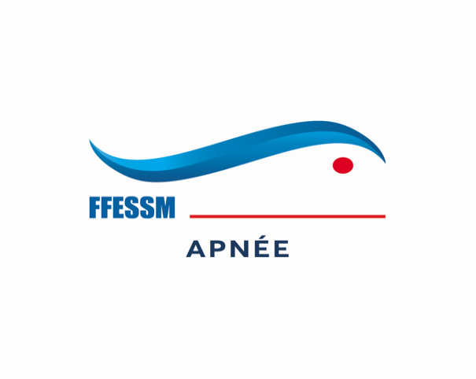

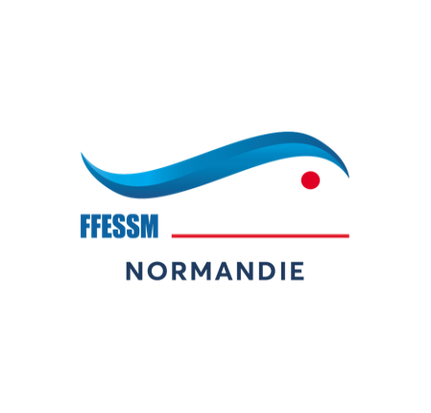

 | FORMATIONS SAISON 2021-2022

Formations INITIATEUR-ENTRAINEUR
Stage initial IE: |  | Contacts | Resp. de la formation

Formation JUGES FEDERAL APNEE 1°
Formation JFA1° et recyclage |  | Contacts | Resp. de la formation

Séminaire des cadres
Séminaire des cadres |  | Contacts

CRA Occitanie
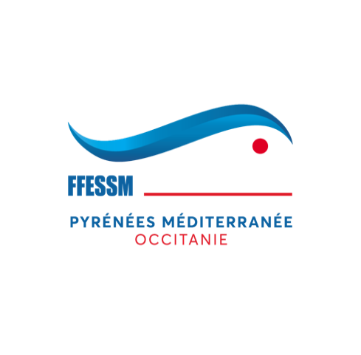

 | FORMATIONS SAISON 2021-2022

Formations INITIATEUR-ENTRAINEUR
Stage initial IE: |  | Contacts | Resp. de la formation
29-30/01/2022 à Millau |  | st.caumartin@gmail.com | Stephane Caumartin

Stage initial IE: |  | Contacts | Resp. de la formation

Examen final IE: |  | Contacts
28/11/2022 à Muret (31) |  | st.caumartin@gmail.com | Stephane Caumartin
Examen final IE: |  | Contacts
09/04/2022 lieu à définir |  | st.caumartin@gmail.com | Stephane Caumartin

Formation MONITEUR-ENTRAINEUR de 1°
Stage initial MEF1°: |  | Contacts | Resp. de la formation

Examen final MEF1°: |  | Contacts | Resp. de la formation

Formation MONITEUR-ENTRAINEUR de 2°
Stage initial MEF2°: |  | Contacts | Resp. de la formation

Examen final MEF2°: | à définir | Contacts | Resp. de la formation
France | date bientôt connue

Formation APNEISTE EXPERT EN EAU LIBRE
Stage initial AEEL: |  | Contacts | Resp. de la formation

Examen final AEEL: |  | Contacts | Resp. de la formation

Formation EH1 Apnée
Stage : |  | Contacts | Resp. de la formation
22-23/01/2022 à Toulouse |  | st.caumartin@gmail.com | Stéphane Caumartin
st.caumartin@gmail.com | Stéphane Caumartin | st.caumartin@gmail.com | Stéphane Caumartin

CRA Hauts de France
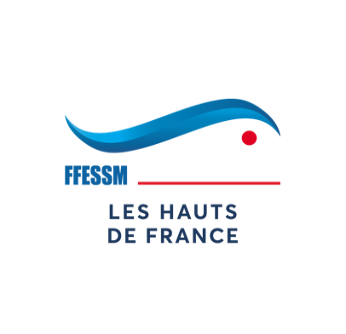

 | FORMATIONS SAISON 2021-2022

Formations INITIATEUR-ENTRAINEUR |  | Contacts | Resp. de la formation
Examen final IE:

Formation MONITEUR-ENTRAINEUR de 1° |  | Contacts | Resp. de la formation
Examen final MEF1°:

Formation APNEISTE EXPERT EN EAU LIBRE |  | Contacts | Resp. de la formation
Formation théorique AEEL:

CRA Ile de France
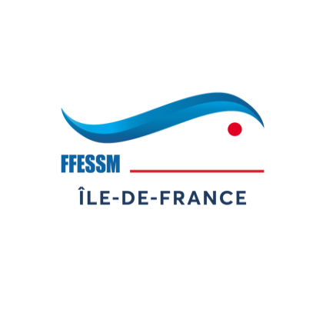

 | FORMATIONS SAISON 2021-2022

Formations INITIATEUR-ENTRAINEUR |  | Contacts | Resp. de la formation
Examen final IE:

Formation MONITEUR-ENTRAINEUR de 1° |  | Contacts | Resp. de la formation
Examen final MEF1°:

Formation APNEISTE EXPERT EN EAU LIBRE |  | Contacts | Resp. de la formation
Formation théorique AEEL:

CRA Région Sud
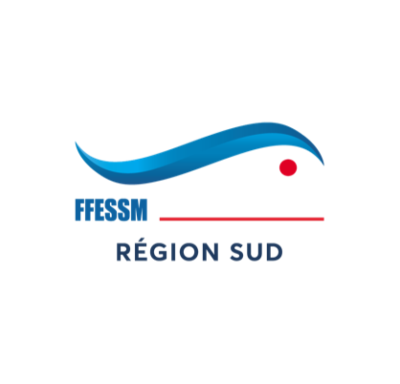

 | FORMATIONS SAISON 2021-2022

Formations INITIATEUR-ENTRAINEUR |  | Contacts | Resp. de la formation
Stage initial IE :
22 et 23 janvier 2022 A l’Isle sur Sorgue |  | apnee@ffessm-paca.fr | Hélène Schwann

Stage final IE :
Mars 2022 Lieu à confirmer |  | apnee@ffessm-paca.fr

Formation MONITEUR-ENTRAINEUR de 1° |  | Contacts | Resp. de la formation
Stage Initial MEF1° :
22 et 23 janvier 2022 A l’Isle sur Sorgue |  | apnee@ffessm-paca.fr | Hélène Schwann

Formation APNEISTE EXPERT EN EAU LIBRE |  | Contacts | Resp. de la formation
Formation théorique AEEL:

Formation MONITEUR-ENTRAINEUR de 2°
Stage initial MEF2°: |  | Contacts | Resp. de la formation

Examen final MEF2°: | à définir | Contacts | Resp. de la formation

Formation JUGES FEDERAL APNEE 1° |  | Contacts | Resp. de la formation

18 décembre 2021 A Venelles |  | apnee@ffessm-paca.fr | Sébastien Grandjean et François Virevialle

CRA réunion
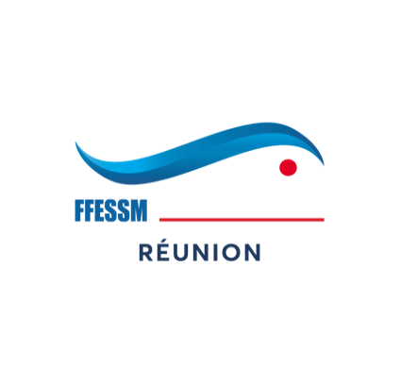

 | FORMATIONS SAISON 2021-2022

Formations INITIATEUR-ENTRAINEUR |  | Contacts | Resp. de la formation
Examen final IE:

Formation MONITEUR-ENTRAINEUR de 1° |  | Contacts | Resp. de la formation
Examen final MEF1°:

Formation MONITEUR-ENTRAINEUR de 2°
Stage initial MEF2°: |  | Contacts | Resp. de la formation
France | Oct-20

Examen final MEF2°: | à définir | Contacts | Resp. de la formation
France

Formation APNEISTE EXPERT EN EAU LIBRE |  | Contacts | Resp. de la formation
Formation théorique AEEL:

RIFAA |  | Contacts | Resp. de la formation

Formation JUGES FEDERAL APNEE 1° |  | Contacts | Resp. de la formation

CRA Matinique-Guyane
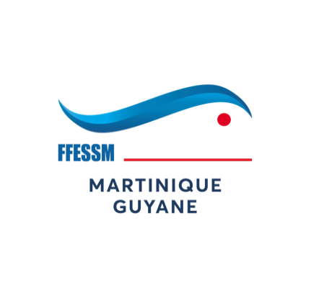

 | FORMATIONS SAISON 2021-2022

Formations INITIATEUR-ENTRAINEUR |  | Contacts | Resp. de la formation
Examen final IE:

Formation MONITEUR-ENTRAINEUR de 1° |  | Contacts | Resp. de la formation
Examen final MEF1°:

Formation APNEISTE EXPERT EN EAU LIBRE |  | Contacts | Resp. de la formation
Formation théorique AEEL:

CRA Guadeloupe-StBarth-Les Sain
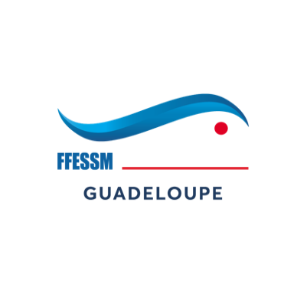

 | FORMATIONS SAISON 2021-2022

Formations INITIATEUR-ENTRAINEUR |  | Contacts | Resp. de la formation
Examen final IE:

Formation MONITEUR-ENTRAINEUR de 1° |  | Contacts | Resp. de la formation
Examen final MEF1°:

Formation APNEISTE EXPERT EN EAU LIBRE |  | Contacts | Resp. de la formation
Formation théorique AEEL:

CRA Nouvelle Calédonie
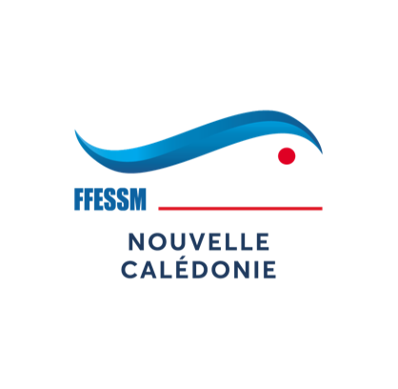

FORMATIONS SAISON 2021-2022

Formations INITIATEUR-ENTRAINEUR
Stage initial IE: |  | Contacts | Resp. de la formation

Examen final IE:
Avril 2022 (à préciser)

Formation MONITEUR-ENTRAINEUR de 1°
Stage initial MEF1°: |  | Contacts | Resp. de la formation

Examen final MEF1°: |  | Contacts | Resp. de la formation

Formation MONITEUR-ENTRAINEUR de 2°
Stage initial MEF2°: |  | Contacts | Resp. de la formation
France

Examen final MEF2°: | à définir | Contacts | Resp. de la formation
France | date bientôt connue

Formation APNEISTE EXPERT EN EAU LIBRE
Stage initial AEEL: |  | Contacts | Resp. de la formation

Examen final AEEL: |  | Contacts | Resp. de la formation

Formation GUIDE DE RANDONNEE SUBAQUATIQUE
Stage et examen: |  | Contacts | Resp. de la formation

Formation JUGES FEDERAL APNEE 1°

 |  | Contacts | Resp. de la formation

CRA Polynésie


 | FORMATIONS SAISON 2021-2022

Formations INITIATEUR-ENTRAINEUR |  | Contacts | Resp. de la formation
Examen final IE:

Formation MONITEUR-ENTRAINEUR de 1° |  | Contacts | Resp. de la formation
Examen final MEF1°:

Formation APNEISTE EXPERT EN EAU LIBRE |  | Contacts | Resp. de la formation
Formation théorique AEEL:

SCIA Lanzarote
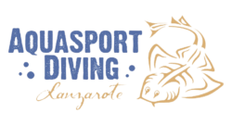

 | FORMATIONS SAISON 2021-2022

Formations INITIATEUR-ENTRAINEUR |  | Contacts | Resp. de la formation

Formation MONITEUR-ENTRAINEUR de 1° |  | Contacts | Resp. de la formation
21 mars au 8 avril 2022

Formation APNEISTE EXPERT EN EAU LIBRE |  | Contacts | Resp. de la formation
Formation théorique AEEL: |  | christian.vogler67@gmail.com | Christian Vogler

